Лист 1
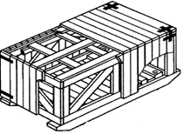
ГОСТ 10198 |  | т. 2. к. 1. |  |  |  | норма времени, ч. | 19.5 |  | Длина | Ширина | Высота
 |  |  |  |  |  |  |  | Размеры внутренние мм.: | 2000 | 2000 | 2000
 |  |  |  |  |  |  |  | Размеры наружние, мм.: | 2130 | 2130 | 2265
 |  |  |  |  |  |  |  | Расход пиломатериала, м3: | 1.214 | пергамин
 |  |  |  |  |  |  |  | толщина поперечены крышки , мм. | 50
 |  |  |  |  |  |  |  | толщина досок каркаса, мм. | 40
 |  |  |  |  |  |  |  | толщина досок дна, мм. | 25
 |  |  |  |  |  |  |  | толщина досок обшивки, мм. | 25
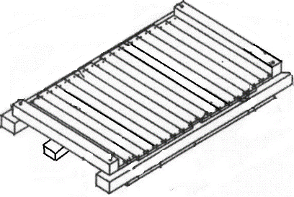
ДНО |  |  |  | 40 |  |  |  | доски, мм.
 |  |  |  |  |  |  |  | толщина | ширина | длина | кол-во, шт.
 |  |  |  |  |  | ПРОВЕРИТЬ |  | 150 | 150 | 2130 | 4 | 0.192
 |  |  |  |  |  | подполозная |  | 40 | 150 | 1420 | 4 | 0.034
 |  |  |  |  |  |  |  | 100 | 100 | 2000 | 2 | 0.040
65 |  |  |  |  | 2000 |  |  | 25 | 100 | 2000 | 18 | 0.090

2080

КРЫШКА | 27 |  |  |  |  |  |  | доски, мм.
 |  |  |  |  | 2130 |  |  | толщина | ширина | длина | кол-во, шт.
 |  |  |  |  |  |  |  | 25 | 100 | 2075 | 3 | 0.016
 |  |  |  |  |  |  |  | 25 | 100 | 2130 | 22 | 0.117
 |  |  |  |  |  |  |  | 50 | 100 | 1995 | 3 | 0.030

 |  |  |  |  |  | 450
 |  |  |  | 2130

ЩИТ БОКОВОЙ |  | - 2 шт. |  |  | 40 |  |  | доски, мм.
 |  |  |  |  |  |  |  | толщина | ширина | длина | кол-во, шт.
2025 |  |  |  |  | 25 |  |  | 40 | 100 | 2000 | 2 | 0.016
 |  |  |  |  |  |  |  | 40 | 100 | 1825 | 3 | 0.022
 |  |  |  |  | 850 | УКОСИНА |  | 40 | 100 | 2113 | 2 | 0.017
 |  |  |  |  |  |  |  | 25 | 100 | 2100 | 21 | 0.110
 |  |  |  |  | 50
 | 2000

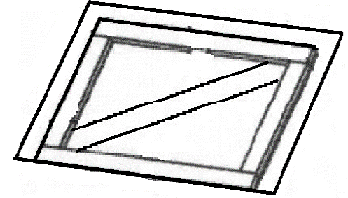
ЩИТ ТОРЦЕВОЙ |  | - 2 шт. |  |  |  |  |  | доски, мм.
 |  |  | 25 |  | 25 |  |  | толщина | ширина | длина | кол-во, шт.
 |  |  |  |  |  |  |  | 40 | 100 | 2080 | 2 | 0.017
 |  |  |  |  |  |  |  | 40 | 100 | 1825 | 4 | 0.029
 |  |  |  |  | 626.66666667 | УКОСИНА |  | 40 | 100 | 2030 | 3 | 0.024
 |  |  |  |  |  |  |  | 25 | 100 | 2050 | 22 | 0.113
 |  |  |  |  | 2025

 |  | 2080

